Sheet1
On my honor, I pledge that I have neither received nor provided improper assistance in the completion of this assignment.
Signed: 조다빈 Student Number: 22000711

1. profiling 의 출력 스크린 캡처본

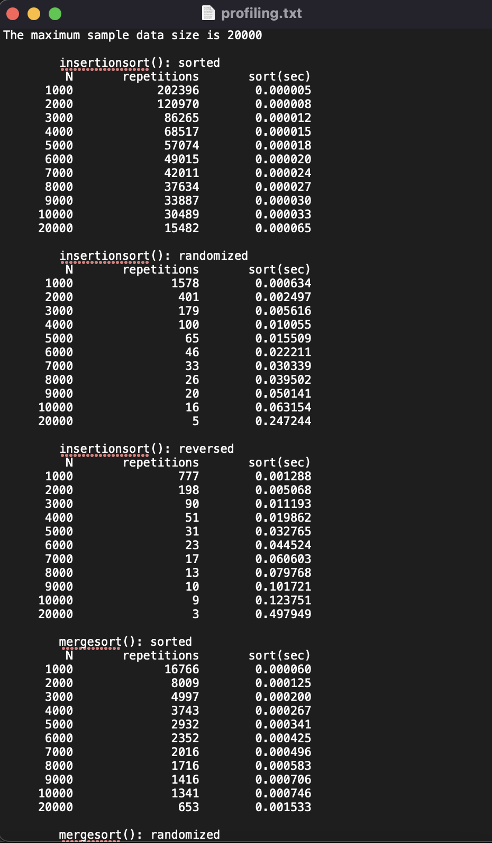
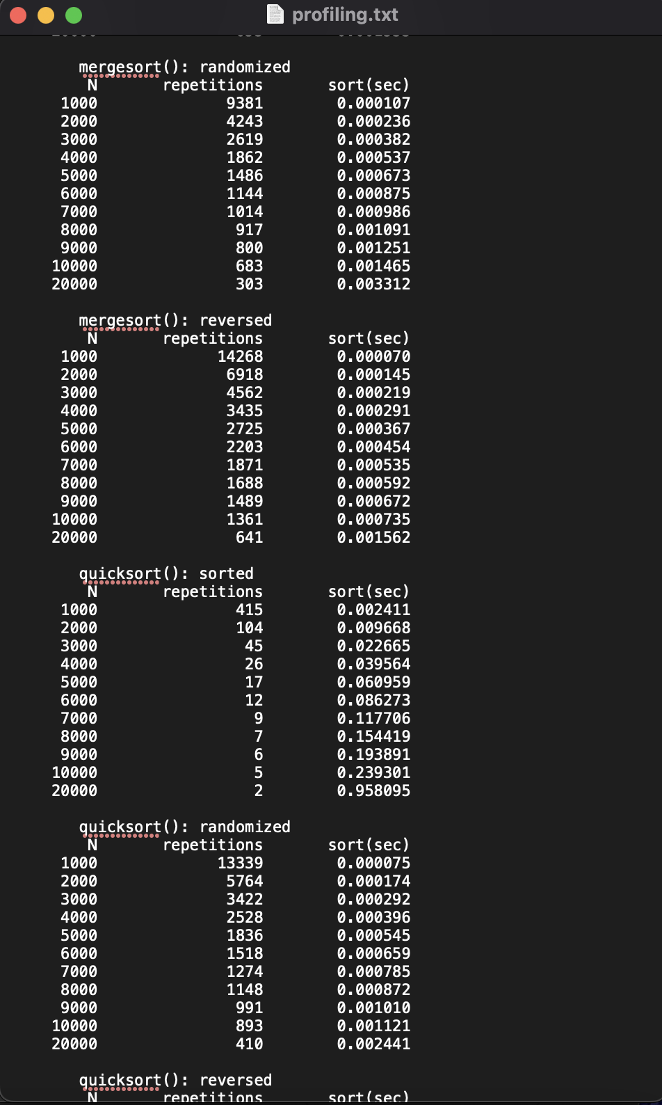
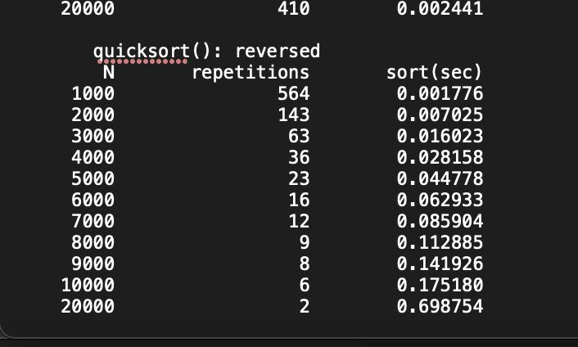

2. 본인의 데이터(estimated 와 measured)를 사용해서 완성한 성능 분석 표

 |  | T(N) ≈ 𝑎 (𝑁^𝒃) |  |  | T(N) ≈ 𝑎 (𝑁^𝒃) |  |  | T(N) ≈ 𝑎 (𝑁^𝒃) |  |  | T(N) ≈ 𝑎 (𝑁^𝒃) |  |  | T(N) ≈ 𝑎 (𝑁^𝒃)
 |  | a = 3.97*(10^(-9)) b = 0.98 |  |  | a = 8.56*(10^(-10)) b = 1.967 |  |  | a = 1.16*(10^(-9)) b = 2.007 |  |  | a = 3.58*(10^(-8)) b = 1.124 |  |  | a = 2.89*(10^(-8)) b = 1.176
 |  | insertionsort – Best (sorted) |  |  | insertionsort – Average (randomized) |  |  | insertionsort – Worst (reversed) |  |  | Average quicksort O(N log N): randomized |  |  | Average mergesort O(N log N): randomized
 | N | 10000 | Time for Million |  | 10000 | Time for Million |  | 10000 | Time for Million |  | 10000 | Time for Million |  | 10000 | Time for Million
 | Time | 0.000033 sec | Estimated : | 0.003011553 sec | 0.063154 sec | Estimated : | 9 min 3 sec | 0.123751 sec | Estimated : | 21 min 18 sec | 0.001121 sec | Estimated : | 0.198556005 sec | 0.001465 sec | Estimated : | 0.328774286 sec
 | N | 20000 |  |  | 20000 |  |  | 20000 |  |  | 20000 |  |  | 20000
 | Time | 0.000065 sec | Measured : | 0.004152 sec | 0.247244 sec | Measured : | 13 min 6 sec | 0.497949 sec | Measured : | 26 min 14 sec | 0.002441 sec | Measured : | 0.229851 sec | 0.003312 sec | Measured : | 0.215971 sec

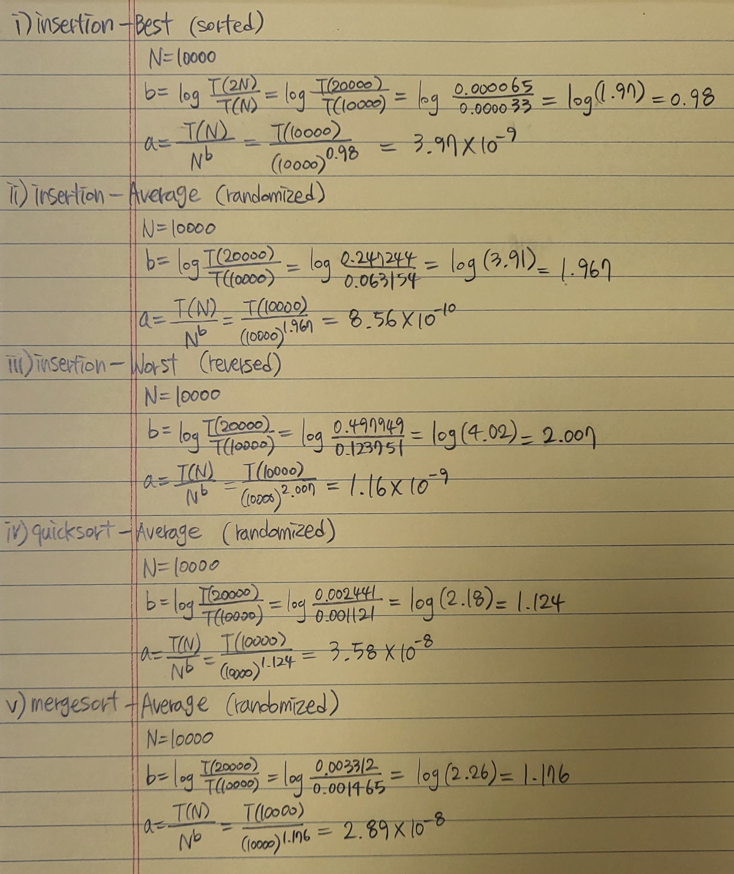
 |  | Estimated(Time for Million)
 | Insertion - Best (sorted) | T(1000000) = a*1000000^b = (3.97*(10^(-9))) * (1000000^0.98) = 0.003011553
 | Insertion - Average (randomized) | T(1000000) = a*1000000^b = (8.56*(10^(-10))) * (1000000^1.967) = 542.5924728
 | Insertion - Worst (reversed) | T(1000000) = a*1000000^b = (1.16*(10^(-9))) * (1000000^2.007) = 1277.785599
 | Average quicksort O(N log N): randomized | T(1000000) = a*1000000^b = (3.58*(10^(-8))) * (1000000^1.124) = 0.198556005
 | Average mergesort O(N log N): randomized | T(1000000) = a*1000000^b = (2.89*(10^(-8))) * (1000000^1.176) = 0.328774286

3. 5 가지 케이스를 비교하기 위한 엑셀 차트와 그래프

All Five Cases
 | Insertion Best | Insertion Average | Insertion Worst | quicksort Average | mergesort Average
1000 | 0.000005 | 0.000634 | 0.001288 | 0.000075 | 0.000107
2000 | 0.000008 | 0.002497 | 0.005068 | 0.000174 | 0.000236
3000 | 0.000012 | 0.005616 | 0.011193 | 0.000292 | 0.000382
4000 | 0.000015 | 0.010055 | 0.019862 | 0.000396 | 0.000537
5000 | 0.000018 | 0.015509 | 0.032765 | 0.000545 | 0.000673
6000 | 0.00002 | 0.022211 | 0.044524 | 0.000659 | 0.000875
7000 | 0.000024 | 0.030339 | 0.060603 | 0.000785 | 0.000986
8000 | 0.000027 | 0.039502 | 0.079768 | 0.000872 | 0.001091
9000 | 0.00003 | 0.050141 | 0.101721 | 0.00101 | 0.001251
10000 | 0.000033 | 0.063154 | 0.123751 | 0.001121 | 0.001465
 | n | Insertion Best | Insertion Average | Insertion Worst | quicksort Average | mergesort Average

 | 1000 | 0.000005 | 0.000634 | 0.001288 | 0.000075 | 0.000107
 | 2000 | 0.000008 | 0.002497 | 0.005068 | 0.000174 | 0.000236
 | 3000 | 0.000012 | 0.005616 | 0.011193 | 0.000292 | 0.000382
 | 4000 | 0.000015 | 0.010055 | 0.019862 | 0.000396 | 0.000537
 | 5000 | 0.000018 | 0.015509 | 0.032765 | 0.000545 | 0.000673
 | 6000 | 0.000020 | 0.022211 | 0.044524 | 0.000659 | 0.000875
 | 7000 | 0.000024 | 0.030339 | 0.060603 | 0.000785 | 0.000986
 | 8000 | 0.000027 | 0.039502 | 0.079768 | 0.000872 | 0.001091
 | 9000 | 0.000030 | 0.050141 | 0.101721 | 0.001010 | 0.001251
 | 10000 | 0.000033 | 0.063154 | 0.123751 | 0.001121 | 0.001465

4. 5 가지 알고리즘 케이스의 시간 복잡도를 관찰하고 그에 대한 본인의 의견 서술.
 | Insertion - Best (sorted) | O(n)
 | Insertion - Average (randomized) | O(n^2)
 | Insertion - Worst (reversed) | O(n^2)
 | Average quicksort O(N log N): randomized | O(N log N)
 | Average mergesort O(N log N): randomized | O(N log N)

 | 10000개를 sort 할 때, 다음과 같은 순서로 시간이 많이 걸린다. insertion worst > insertion average > mergesort average > quicksort average > insertion best
 | N = 20000 일때 까지만 해도 quicksort가 mergesort 보다 속도가 빨랐다. 그러나 N = 1000000 이 되자 mergesort의 속도가 quicksort 보다 빠른 것을 알 수 있다 (average 기준). 따라서 dataset 이나 배열의 크기가 큰 경우에 merge sort를 사용하고, dataset 이나 배열의 크기가 작은 경우에는 quick sort를 사용하는게 더 효율적이다. 또 insertion sort는 공간의 관점에서 봤을 때는 효율적이라고 생각한다. 그리고 estimated 와 measured 가 차이 나는 이유는 상수 a 가 1000000과 가까운 수로 계산한 a가 아니기 때문이다.

